Estadísticas
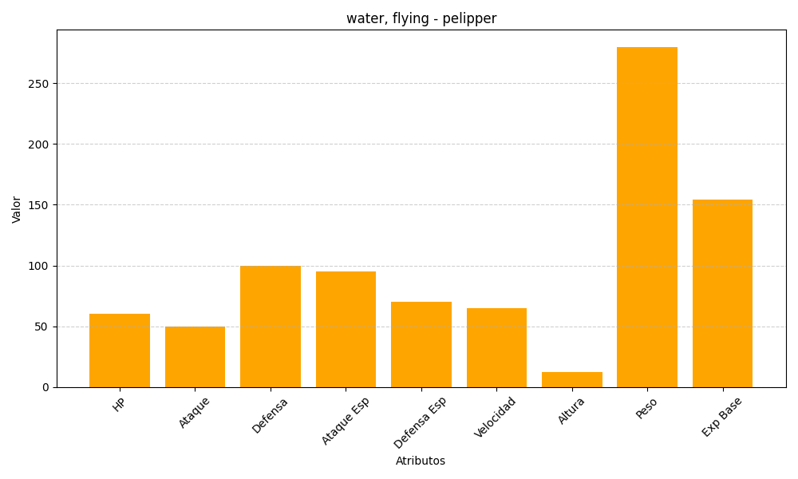
ID | Nombre | Tipo | HP | Ataque | Defensa | Ataque Especial | Defensa Especial | Velocidad | Altura | Peso | Experiencia Base
279 | pelipper | water, flying | 60 | 50 | 100 | 95 | 70 | 65 | 12 | 280 | 154

